상품제안서
국산 접이식 캠핑매트 (고급형) | 상품코드: F28857

 |  |  |  |  |  |  | 02-412-0044 | www.easy1.co.kr
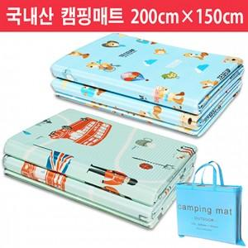

【상세/제작정보】 | 기본수량 미만 인쇄불가 실크인쇄.

【인쇄/포장옵션】 | / 포장불가능

【공급단가】 | 수량 | 35~ | 105~ | 350~ | 500~ | 1,000~
*VAT별도 | 단가 | 10,800원 | 10,620원 | 10,350원 | 10,160원 | 9,900원

【상품 URL】 | http://www.easy1.co.kr/src/goods_detail.php?gdno=28857

